TORNADO
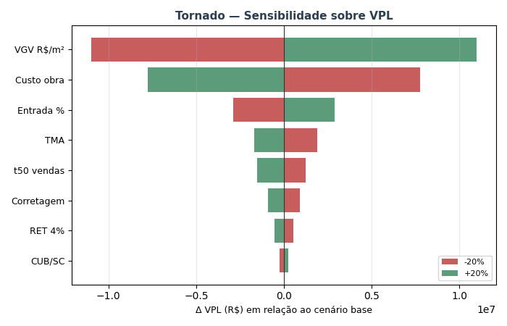
TORNADO — Sensibilidade sobre VPL (±20% por variável)

Variável | VPL (-20%) | VPL base | VPL (+20%) | Δ VPL (high-low)
VGV R$/m² | R$ 5,207,646 | R$ 16,200,600 | R$ 27,193,553 | R$ 21,985,907
Custo obra | R$ 23,953,433 | R$ 16,200,600 | R$ 8,447,766 | -R$ 15,505,667
Entrada % | R$ 13,328,822 | R$ 16,200,600 | R$ 19,072,377 | R$ 5,743,555
TMA | R$ 18,082,548 | R$ 16,200,600 | R$ 14,500,517 | -R$ 3,582,032
t50 vendas | R$ 17,439,737 | R$ 16,200,600 | R$ 14,655,014 | -R$ 2,784,723
Corretagem | R$ 17,126,979 | R$ 16,200,600 | R$ 15,274,220 | -R$ 1,852,760
RET 4% | R$ 16,754,145 | R$ 16,200,600 | R$ 15,647,054 | -R$ 1,107,091
CUB/SC | R$ 15,961,178 | R$ 16,200,600 | R$ 16,440,266 | R$ 479,088

MONTE_CARLO
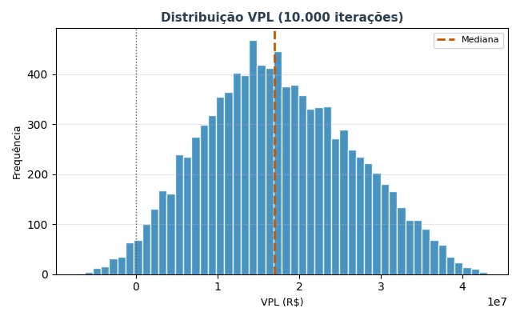
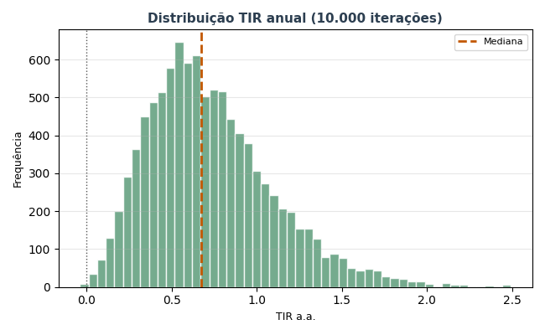
MONTE CARLO — 10.000 iterações

Estatística | VPL (R$) | TIR a.a. | Margem
Mediana | R$ 16,923,632 | 67.1% | 31.4%
Média | R$ 17,412,843
P10 | R$ 5,650,657 | 30.3%
P50 | R$ 16,923,632 | 67.1%
P90 | R$ 29,959,488 | 123.0%
Desvio padrão | R$ 9,108,564

P(VPL > 0) | 98.2%
P(TIR > TMA) | 98.2%
P(Margem > 15%) | 95.1%

